Resumen de Datos
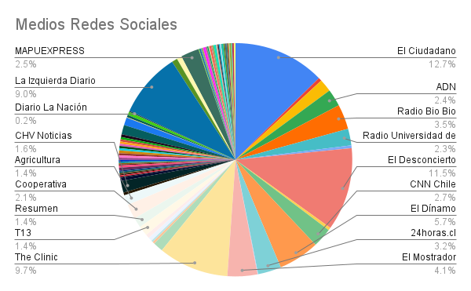
Medios | Cantidad de posteos
El Ciudadano | 165
El Desconcierto | 150
The Clinic | 127
La Izquierda Diario Chile | 117
El Dínamo | 74
El Mostrador | 54
Radio Bio Bio | 45
24horas.cl | 42
CNN Chile | 35
MAPUEXPRESS | 33
ADN | 31
Radio Universidad de Chile | 30
Cooperativa | 27
La Tercera | 23
CHV Noticias | 21
Agricultura | 18
Publimetro Chile | 18
Resumen | 18
T13 | 18
EL CLARIN DE CHILE... "¡firme junto al pueblo"! | 17
Interferencia | 14
Cambio 21 | 10
Meganoticias | 9
La Cuarta | 7
Página 7 | 7
Diario El Día | 6
El Siglo | 6
LaRed TV | 6
Duna FM | 5
El Líbero | 5
El Mercurio de Valparaíso | 5
El Periodista | 5
La Estrella de Iquique | 5
Radio La Clave | 5
Red Maule | 5
Austral de Osorno | 4
CIPER | 4
Crónica Chillán | 4
Diario El Llanquihue | 4
Diario El Sur | 4
Diario La Hora | 4
El Austral de La Araucanía | 4
El Diario Austral de Los Ríos | 4
El Diario de Antofagasta | 4
El Diario de Atacama | 4
El Mercurio de Antofagasta | 4
La Estrella de Concepción | 4
Radio Pudahuel | 4
Red Biobio | 4
As Chile | 3
Diario Concepción | 3
El Observatodo | 3
Emol | 3
La Estrella de Valparaíso | 3
La Opiñón | 3
Radio Digital Fm | 3
Radio Villa Francia | 3
Red Atacama | 3
Red Coquimbo | 3
RED PANGUIPULLI | 3
Tele13Radio | 3
Diario La Nación | 2
El Rancahuaso | 2
El Repuertero | 2
El Vacanudo | 2
La Discusión | 2
La Prensa Austral | 2
Red Antofagasta | 2
Red Araucania | 2
Red Arica - Diarios en Red | 2
Red Los Lagos | 2
Red Los Rios | 2
Red O'Higgins | 2
Red Valparaiso | 2
TVU | 2
Alamedia | 1
Alerta Concon | 1
Diario El Epicentro | 1
Diario Financiero | 1
Diario La Tribuna | 1
Diario Puerto Varas | 1
Diario Tirapiedras Online | 1
El Amaule | 1
El Comunicador Noticias | 1
El Concecuente | 1
El Magallanews | 1
El Morrocotudo | 1
El Naveghable | 1
El Noticiero del Huasco | 1
El Sol de Iquique | 1
Fortín Mapocho | 1
Glamorama | 1
La Voz de Maipú | 1
Lanalhue Noticias | 1
Las Últimas Noticias (LUN) | 1
Total | 1303

